ЭиР
Заочная форма обучения абитуриентов по специальности Эксплуатация и ремонт сельскохозяйственной техники и оборудования, в 2021 г. |  |  |  |  | 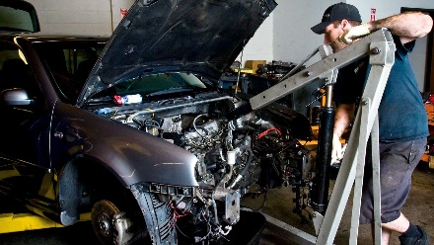 25 мест
№ п/п | ФИО | Шифр | Средний балл аттестата | оригинал/копия | район | год окончания | дата подачи заявления | после НПО, ВУЗ | Согласие на зачисление | общеж

1 | Ермолаев Игорь Юрьевич | ЭиР-21-05 | 4.24 | копия | г.Минусинск | 1989 | 2021-07-06 | диплом уч.
2 | Бурдаков Эдуард Владимирович | ЭиР-11-08 | 4.14 | оригинал | Минусинский | 2013 | 2021-07-28 | аттестат ср.
3 | Семёнова Ольга Сергеевна | ЭиР-21-02 | 4 | оригинал | г.Артемовск | 2007 | 2021-06-29 | диплом уч.
4 | Петровский Роман Вячеславович | ЭиР-21-06 | 3.81 | оригинал | г.Минусинск | 2012 | 2021-07-08 | аттестат ср.
5 | Селезнев Сергей Александрович | ЭиР-21-04 | 3.69 | оригинал | с.Боград | 2005 | 2021-07-05 | диплом уч. |  | да
6 | Гусев Андрей Андреевич | ЭиР-21-09 | 3.69 | оригинал | г.Минусинск | 2009 | 2021-08-05 | аттестат ср.
7 | Леонидов Леонид Николаевич | ЭиР-21-07 | 3.56 | оригинал | п.Топольки | 2006 | 2021-07-09 | диплом уч.
8 | Коголь Сергей Викторович | ЭиР-21-01 | 3.5 | оригинал | г.Минусинск | 2002 | 2021-06-22 | аттестат ср.
9 | Трубинский Юрий Сергеевич | ЭиР-21-03 | 3.3 | оригинал | г.Абакан | 2007 | 2021-06-29 | аттестат ср.
10 | Рабоволюков Евгений Валерьевич | ЭиР-21-10 | 3 | оригинал | г.Минусинск | 2013 | 2021-08-05 | аттестат ср.
 |  |  | 36.93
 |  | ср.балл | 3.69

8
9
10
11
12
13
14
15
16
17
18
19
20
21
22
23
24
25

Экономика и бу
Заочная форма обучения абитуриентов по специальности Экономика и бухгалтерский учет, в 2021 г. |  |  |  |  | 25 мест | платное | 
№ п/п | ФИО | Шифр | Средний балл аттестата | оригинал/копия | район | год окончания | дата подачи заявления | после НПО, ВУЗ | Согласие на зачисление | общеж

1 | Михайлова Анастасия Алексеевна | Эк-21-01 | 4 | оригинал | Усть-Абаканский | 2016 | 2021-07-30 | аттестат ср.
2 | Коржнева Ольга Сергеевна | Эк-21-02 | 3.53 | копия | с.Краснотуранск | 2000 | 2021-08-02 | аттестат ср.
3
4
5
6
7
8
9
10
11
12
13
14
15
16
17
18
19
20
21
22
23
24
25

